kubernetes理解
Container Infra 環境とは
Linux OSのKernel一つに複数のContainerが隔離された状態で実行されるInfra環境と言う。
ここで、Containerは１つ以上の目的のために独立して動作するプロセスである。

Application
Application

VM
(OS Kenel)
VM
(OS Kernel)
App
App
App
App

Hyper-V
OS Kernel

物理端末
kernel

 |  |  |  |  | 仮想化環境

Kubernetesの構成図

管理者
開発者
ユーザ

0

> kubectl
・・・
1
NETWORK PLUGIN
5
Master Node
API
SERVER
Worker Node#1
kube-proxy
Kubelet
・・・
Container Runtime
POD
POD
...
...
POD
POD
11
6
etcd
2
7

Kubelet
・・・
Container Runtime
Worker Node#2
kube-proxy
Kubelet
・・・
Container Runtime
POD
POD
...
...
POD
POD
Controller Manager
3

Scheduler
4
12
Worker Node#3
kube-proxy
Kubelet
・・・
Container Runtime
POD
POD
...
...
POD
POD

CoreDNS

kube-proxy

 |  | ※kube-proxy: Kubernetes ClusterはPodが位置しているNodeにkube-proxyを通してPodとの通信ができるNetworkの設定を行う。
 |  |  |  |  |  |  |  | この時に実際の通信はbr_netfilterとiptablesで管理する。

 | Master Node
 | 0 kubectl: |  |  |  |  | Kubernetes Clusterに命令する役割。他の要素とはちがくコマンド型のbinaryであるため、必ずしもMasterNodeにある必要はない。
 | 1 API Server: |  |  |  |  |  |  | Kubernetes Clusterのセンター役割を担当する通路である。主に、Statusを保存するetcdと通信するが、
 |  |  |  |  |  |  |  | 他の要素もAPIServerをセンターにおいて通信する。管理者のような役割。

 | 2 etcd: |  |  |  | プライマリーデータストアであり、すべての Kubernetes クラスタの状態を保存および複製する。
 | 3 ControllerManager: |  |  |  |  |  |  |  |  | Kubernetes ClusterのObjectを管理する。ObjectのStatusチェック、復旧、POD生成、EndPoint Controllerなど。
 | 4 Scheduler: |  |  |  |  |  |  | NodeのStatus、resource、Label、要求条件などを考慮し、PodをどのWorker Nodeに生成するかを決定し割り当てる。
 |  |  |  |  |  |  |  | つまり、Podを条件に合うWorkerNodeに指定し、PodがWorkerNodeに割り当てられる日程を管理する役割。

 | Worker Node
 | 5 kubelet: |  |  |  |  | Podの構成（PodSpec)を受け取り、Container Runtimeに伝送し、Pod中のContainerたちが正常に動作するかをモニタリングする。
 | 6 Container Runtime(CRI, Container Runtime Interface): |  |  |  |  |  |  |  |  |  |  |  |  |  | Pod中のContainer実行を担当。
 | 7 Pod: |  |  |  | 一つ以上のContainerで単一の目的のために集まった単位。つまり、Webサーバにもなりえるし、ログやデータ分析のサーバにもなりえる。
 |  |  |  |  | ここで重要なのは、いつでも無くなれる存在であること。

 | ※0から7までは基本設定で、kubernetesでの通信の流れを表しています。

 | 11 Network Plugin: |  |  |  |  |  |  |  | kubernetes klusterの通信の為には、Network Pluginを選択し、構成する必要がある。
 |  |  |  |  |  |  |  |  | Network Pluginは一般的にはCNIで構成するが、主に使用されるCNIには「Calico, Flannel, Cilium, Kube-router, Romana, WeaveNet, Canalがある。
 |  |  |  |  |  |  |  |  |  |  |  |  | ※CNI (Container Network Interface)

 | 12 CoreDNS: |  |  |  |  |  |  | DNSサーバ
 |  |  |  |  |  |  |  | Kubernetes Clusterではdomain nameを用いて通信するが、その時に使用される。

PodのLife cycle

API Server
etcd

2-1. (毎度) Klusterの
Updateされた情報を記録

2-1. (毎度) APIサーバに
updateされたことを通知

管理者
Master Node
Worker Node

API Server
etcd
Controller Manager
Scheduler
> kubectl
create pod(s)
・・・
API Server & etcd
Pods(s)
pod
deploy
rs
Kubelet
・・・

1. Pod(s) 生成Request
3-1. Pod(s) の生成監視

3-2. Pod(s) の生成

4-1. 新しいPod(s)がWorkerNodeに配布されたか監視

4-2. 新しいPod(s)をWorkerNodeに配布するようにスケジューリング

5-1. 新しいPod(s) がWorkerNodeに正しく配布監視
6. Pod(s) の
動作管理
Container
Runtime
7. Container
生成

8. Pod(s) 使用可能
5-2. Pod(s) のStatus情報を伝送

Object
 | Pod, DeploymentはSpec, statusなどの値をもっているが、このような値を持っているPodとDeploymentを
 | 個別属性を含めた単位をObjectと言う。

 | 基本Object
 | ・Pod：Kubernetesの中で実行される最小単位、つまりWeb Serviceの稼働に必要な最小単位。
 |  |  |  | １つのPodは１つ以上のContainerを持つ。
 | ・Namespace：Resourceを区別して管理するグループ
 |  |  |  | 指定なしの場合は「default」、kubernetes systemで使用されるkube-systemなど
 | ・Volume：Podが生成されるときにPodに必要なDirectoryを提供
 | ・Service：Pod接続を安定的に維持できるようにServiceを通して内・外部に通信する。
 |  |  |  | Kubernetesの外部からKubernetes内部に接続するとき、内部がどういった構造になっているか、Podは動いているか気にしなくても
 |  |  |  | 論理的にKubernetesの内部につなぐのService。
 |  |  |  | 既存インフラで言うと、LoaderBalancer、Gatewayのような役割。

 | DaemonSet
 | DeploymentのreplicasがNode数だけ決まっている形で、Node１つにつき１つだけのPodを生成する
 |  | 例）Calico Network plugin、kube-proxy、MetalLb speaker
 |  |  | ※Nodeの単一接続するところで、Nodeの外部と通信する。
 |  |  |  | -> １つ以上のPodは要らない。１つだけで良い。

 | ConfigMap
 | 設定（Conifg)を目的に使用するObject
 |  | ※環境変数的なもの

 | PVC, PV
 |  | PV(PersistentVolume, 永続化領域として確保される Volume）
 |  | PVC（PersistentVolumeClaim）
 |  |  | Claim(要求する)という意味の通り、作成された PV リソースからアサインするためのリソース。
 |  |  | PV はクラスタにボリュームを登録するだけなので Pod から利用する場合には PVC を定義する必要がある。

 |  | ※PVで生成可能なVolume Type
 |  |  | AWS Elastic Block Store, HostPath, NFS, iSCSIなど
管理者担当
ユーザ（開発者）担当
管理者
開発者
Pods(s)
NFS
/nfs_shared
Pods(s)
Pods(s)
Volume
> kubectl
create deploy
NFS
生成
/audit
PVC
PV生成
PV

nfs-pv
<100M>
nfs-pv
<100M>

 | StatefulSet
 |  | 以前の状態を記憶するセット
 |  | 各Podが順に生成されるため、固定の名前、Volume、設定などを待つことができる。
 |  | ただし、効率面で良い構造ではないため、要求条件に合わせて適切に利用することが大事。

Deployment
 | 機能を組み立てたり追加したりしてもっと効率よく稼働できるようにする。
Deployment
API Server
Controller Manager

ReplicaSet (旧ReplicationController)
 |  |  |  |  |  |  |  |  |  |  |  | ownerReferences |  |  |  |  | Deployment生成監視

replicas: 1
 |  |  |  |  |  |  |  |  |  |  |  |  |  |  |  |  |  | ReplicaSet 生成
POD
 |  |  |  |  |  |  |  |  |  |  |  |  |  |  |  |  | ReplicaSet生成監視

POD
 |  |  |  |  |  |  |  |  |  |  |  |  |  |  |  |  | ReplicaSetで宣言した
 |  |  |  |  |  |  |  |  |  |  |  |  |  |  |  |  |  |  | Pod(s) 生成

 |  |  |  |  | DeploymentのObject layer |  |  |  |  |  |  |  |  |  |  | API ServerとControleer Managerの通信

ReplicaSet
 | Podの数を管理するObject

Service
 | 外部からKubernetes Clusterへ接続する方法

 | NodePort
 |  | 全てのWorkerNodeが特定のPortを開けてそのPortから入ってくるリクエストは全てNodePort serviceに連携し、
 |  | NodePort Serviceは該当タスクを処理できるPodにRequestを連携する（再振分け）
 |  | ※Portの重複使用は不可。そのため、１つのNodePortに１つのDeploymentだけが適用される

NodePort Service
Port(80:30000/TCP)
Worker Node #1
Port(80:30000/TCP)
Worker Node #2
Port(80:30000/TCP)
Worker Node #3
User
①
②
POD
POD
POD
③再振分け

 |  |  |  |  |  |  | hostIP:30000で接続

 |  |  |  |  |  |  |  |  |  |  |  |  |  |  |  |  |  |  |  | targetPort:80 |  | ←NodePortがPodに連携するPort
 |  |  |  |  |  |  |  |  |  |  |  |  |  |  |  |  |  |  |  | NodePort:30000 |  | ←外部からアクセスするPort

 |  |  |  |  |  |  |  |  |  |  | NodePort Service 構成

 | Ingress
 |  | 複数Deployment、複数NodePortが必要な場合使用
 |  | 固有な住所を提供し、使用目的によって異なるResponseが提供できるし、Trafficに対する L4/L7 LoadBalancerと保安証明書を処理機能を提供
 |  | ※IngressするためにはIngressControllerが必要
 |  | IngressControllerは、直接Podと通信できないためNodePortまたはLoadBalancer Serviceと連動する必要がある

 |  | ①UserはNodeごとに設定されたNodePortを通してNodePort serviceにアクセスする。
 |  | ②IngressControllerはUserの接続経路に従って適切なClusterIP Serviceで経路を提供する
 |  | ③ClusterIP ServiceはUserを対象Podに連携する

NodePort Service
Port(80:30100/TCP)
Port(443:30101/TCP)
Worker Node #1
Port(80:30000/TCP)
Port(443:30101/TCP)
Worker Node #2
Port(80:30000/TCP)
Port(443:30101/TCP)
Worker Node #3
User
①
②
POD(hname)
hname-svc
<path: />
ip-svc
<path: /ip>
POD(ip)
ClusterIP Service
(hname-svc)
ClusterIP Service
(ip-svc)
POD(hname)
POD(ip)
POD(hname)
POD(ip)
③
③
④
④
 |  |  |  |  |  |  |  |  | http://hostname:30100/ |  |  |  |  | -> 80portのhname podへ |  |  |  | https://hostname:30101/ |  |  | -> 443portのhname podへ
 |  |  |  |  |  |  |  |  | http://hostname:30100/ip |  |  |  |  | -> 80portのip podへ |  |  |  | https://hostname:30101/ip |  |  | -> 443portのip podへ

 |  |  |  |  |  |  |  |  |  |  |  |  |  |  |  |  |  |  |  |  |  |  | pathでどのServiceにつなげるか指定可能
 |  |  |  |  |  |  |  |  |  |  |  |  |  |  |  |  |  |  |  |  |  |  | 複数のportも指定可能

 | LoadBalancer
 |  | 負荷分散処理
 |  | MetalLBを使用
 |  |  | ・L2 Network(ArP/NDP)とL3 Network(BGP)でLoadBalancerを実現
Worker Node #1
Worker Node #2
Worker Node #3
User
POD(hname)
POD(ip)
LoadBalancer Service (lb-hname-svc)
POD(hname)
POD(ip)
POD(hname)
POD(ip)
LoadBalancer Service (lb-ip-svc)
MetalLB Speaker
MetalLB
Controller
MetalLB Speaker
MetalLB Speaker

 |  |  |  |  |  |  |  |  |  |  | EXT IP: 192.168.1.11 |  |  |  |  |  | EXT IP: 192.168.1.12

 |  | MetalLB Controllerは動作方式（Protocol)を定義し、EXTERNAL-IPを付与して管理する
 |  | MetalLB Speakerは決まった動作方式(L2/ARP, L3/BGP)に従って経路を作れるようにNetwork情報を広告して収集し、各々のPODの経路を提供する
 |  |  | ※L2はSpeakerの中でリーダーを選出し、経路提供を管理する。

 | HPA（Horizontal Pod Autoscaler)
 |  | 負荷によって自動的にPOD数をコントロールする

Pod:1
Worker Node #1
Pod
Pod:1
Pod
Pod:1
Pod
Worker Node #2
Worker Node #3
Kubelet
・・・
Kubelet
・・・
Kubelet
・・・
Deployment
ReplicaSet
replicas:1
scale
scaleHorizontal Pod Autoscaler
API Server
Metrics-Server
-Deployment
-replicas: 1
資源がもっと必要な場合、
scaleを要請
Podたちに対数計測値を受け取り、
連携する
計測値を収集し、
Metrics-Serverに送る

db connection failure from pod
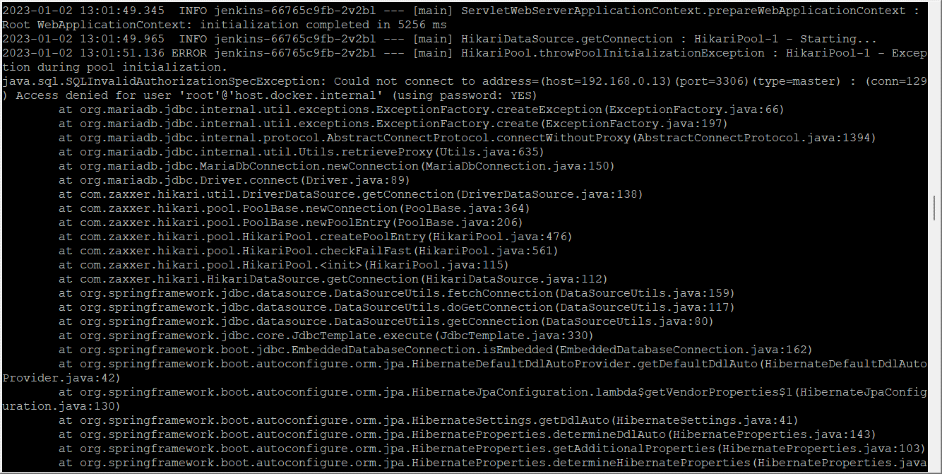

Blog をデプロイしたら失敗した。
原因がわからず、Jenkins PODの中でモジュール(jar)を手動でデプロイしてみたたら、DB Connectionエラーが発生した

PODから外部のDBサーバーへアクセスできず、デプロイが失敗する。

原因を調べてみた

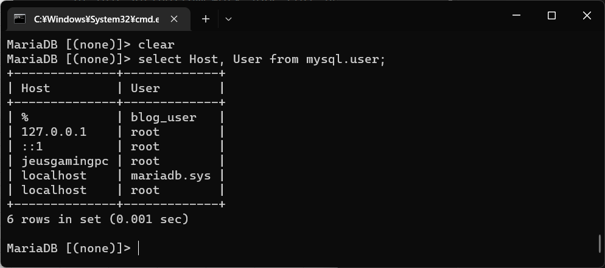

localhostからのアクセスしか許可していないため、DB Connect failureでデプロイが失敗していた。
対策としては、どこからでもアクセスできるユーザーを作って利用する。

example
CREATE USER 'blog_user' IDENTIFIED BY '1234';
GRANT ALL PRIVILEGES ON *.* TO 'blog_user'@'%' WITH GRANT OPTION;

※ 「%」はどこからでも

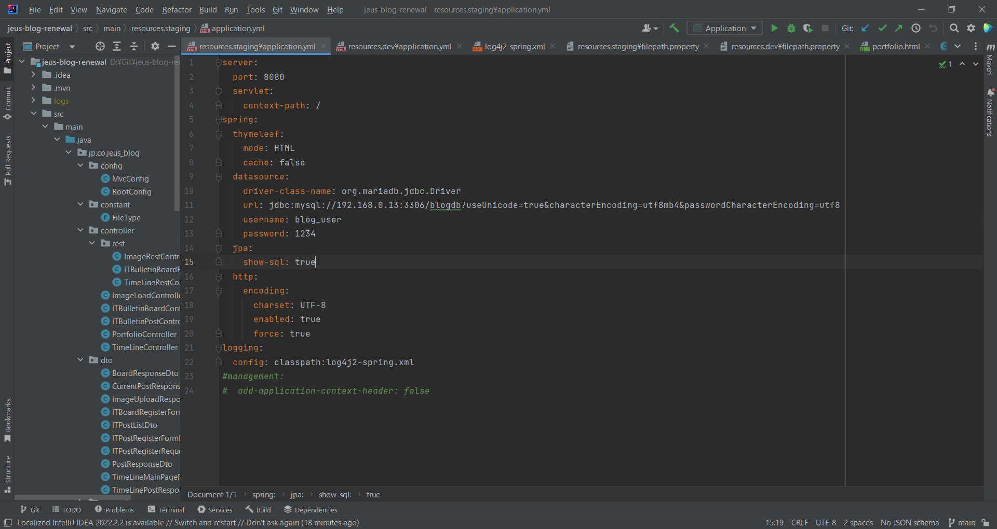

Docker image作成後、デプロイ実施した。

デプロイできた
[root@m-k8s ~]# kubectl get pods
NAME READY STATUS RESTARTS AGE
jenkins-66765c9fb-2v2bl 2/2 Running 10 3d5h
jeus-blog-stg-64f76dd879-78wxf 1/1 Running 0 22m
[root@m-k8s ~]# kubectl get deployments
NAME READY UP-TO-DATE AVAILABLE AGE
jenkins 1/1 1 1 3d5h
jeus-blog-stg 1/1 1 1 22m
[root@m-k8s ~]#

